关系图
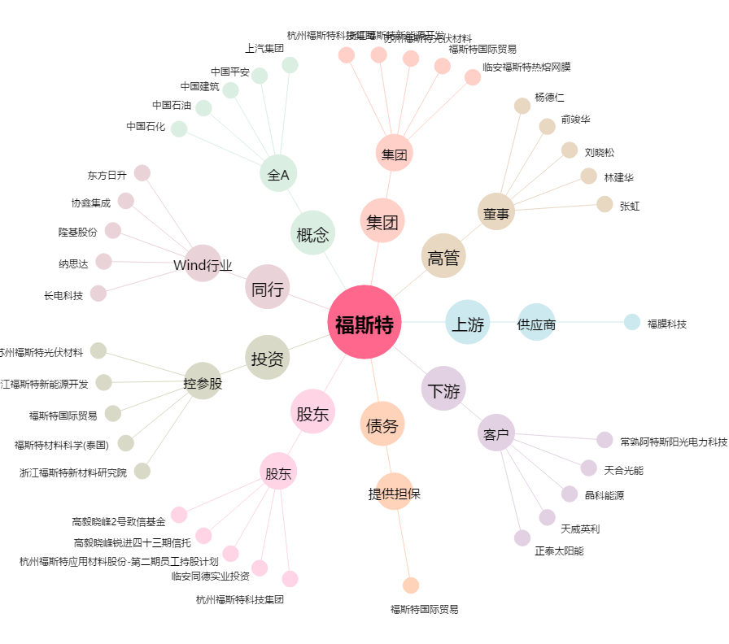
福斯特[603806.SH] - 关系概览图

